Sheet1
名称 | 副本形式 | 参战角色 | 星级评价方式 | 系数是否可变

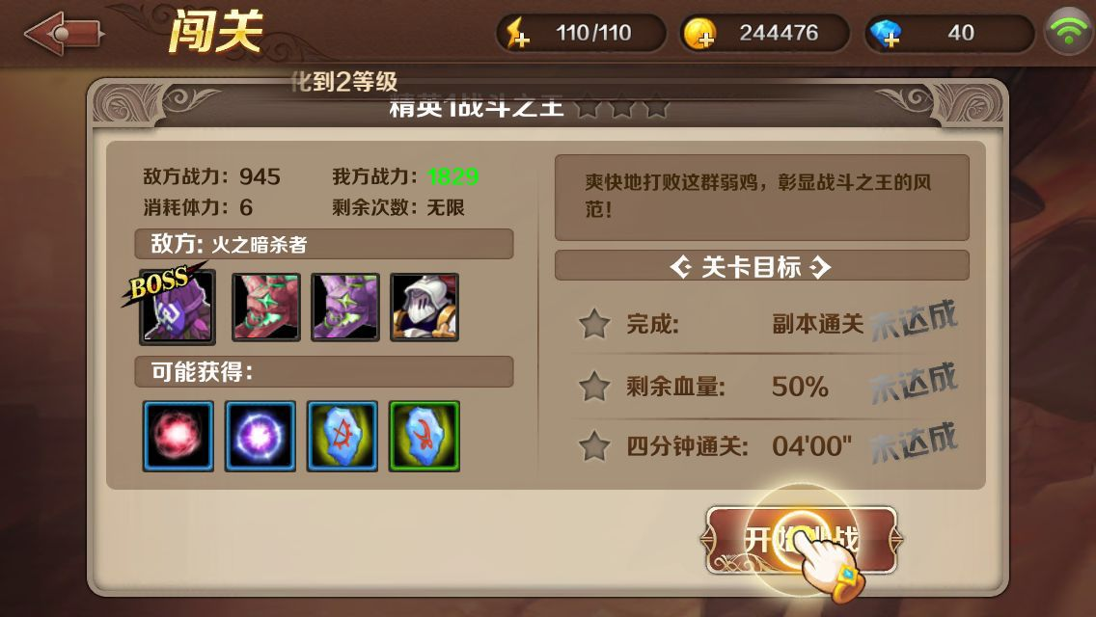
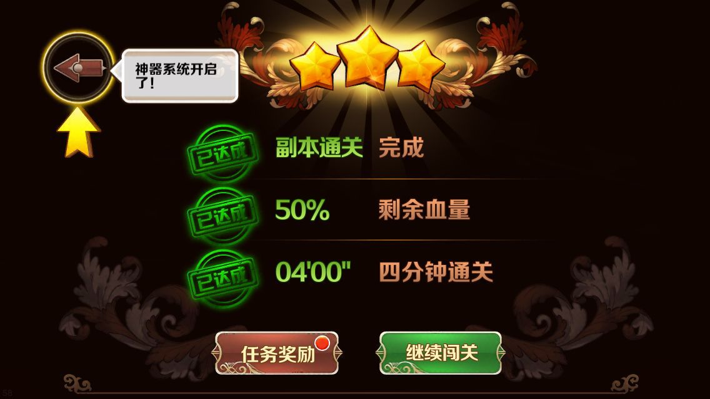
魔龙与勇士
 |  |  |  |  |  |  | 通关副本获得一星
 |  |  |  |  |  |  | 固定时间内通关获得一星
 |  |  |  |  |  |  | 剩余血量大于固定值获得一星

 | arpg | 1主角 | 通关副本☆ | 固定
 |  |  | 剩余血量☆ | 可变
 |  |  | 通关时间☆ | 可变


潮爆三国 |  |  |  |  |  | 全员未死亡通关，会获得三星评价
 |  |  |  |  |  | 3人或4人存活通关，会获得两星评价
 |  |  |  |  |  | 3人以下存活通关，会获得一星评价
 |  |  |  |  |  | 通关副本会获得一星
 |  |  |  |  |  | 时间到算失败

 | 卡牌 | 5主角 | 通关副本☆ | 固定
 |  |  | 角色死亡数☆☆ | 固定


刀塔传奇 |  |  |  |  |  | 全员未死亡通关，会获得三星评价
 |  |  |  |  |  | 每死亡一个英雄，会扣除一星，最多扣除两星
 |  |  |  |  |  | 通关副本会获得一星
 |  |  |  |  |  | 时间到算失败

 | 卡牌 | 5角色 | 通关副本☆ | 固定
 |  |  | 是否全员☆☆ | 可变


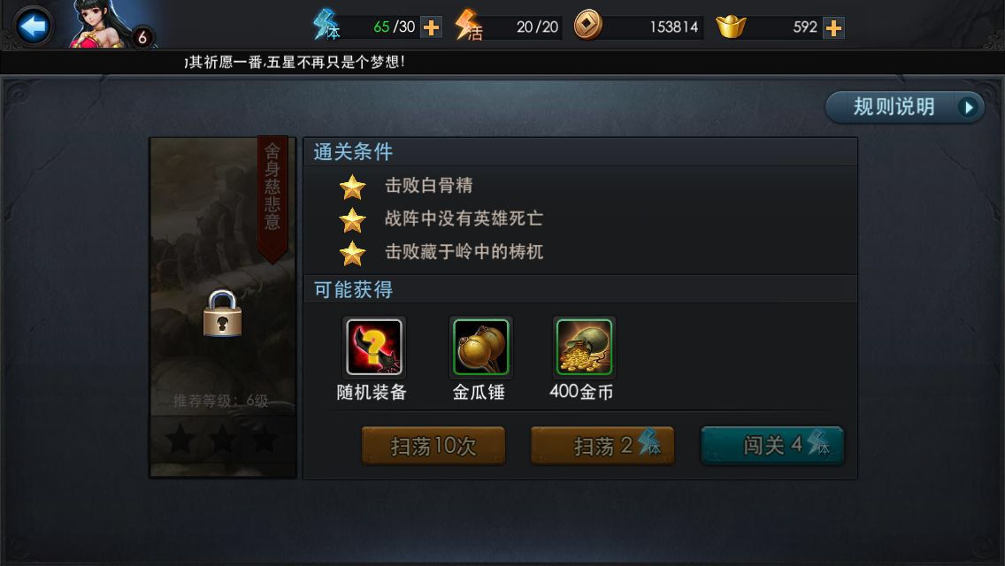
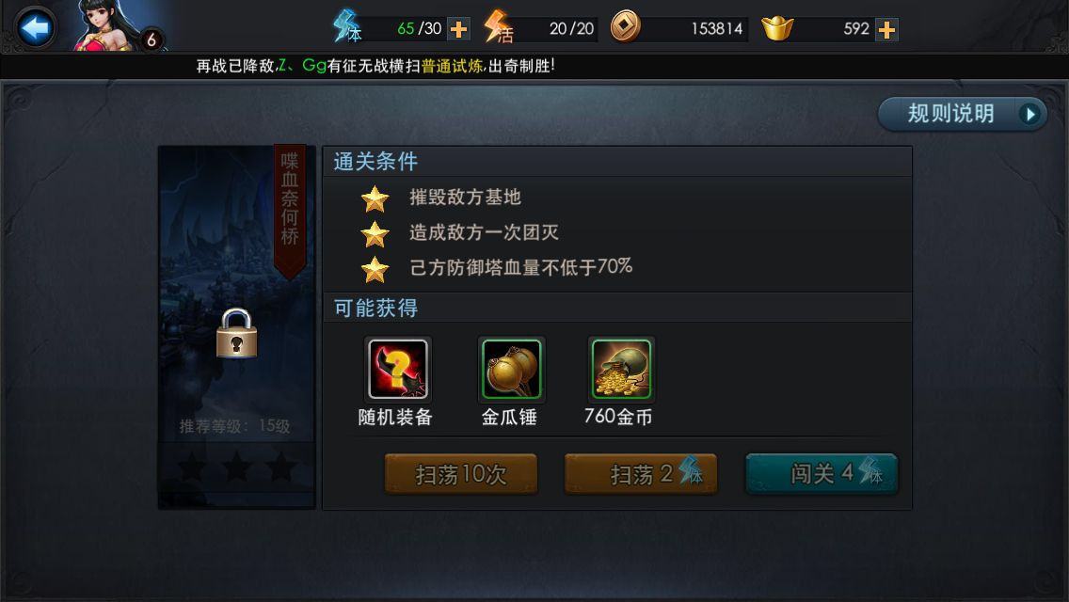
乱斗西游


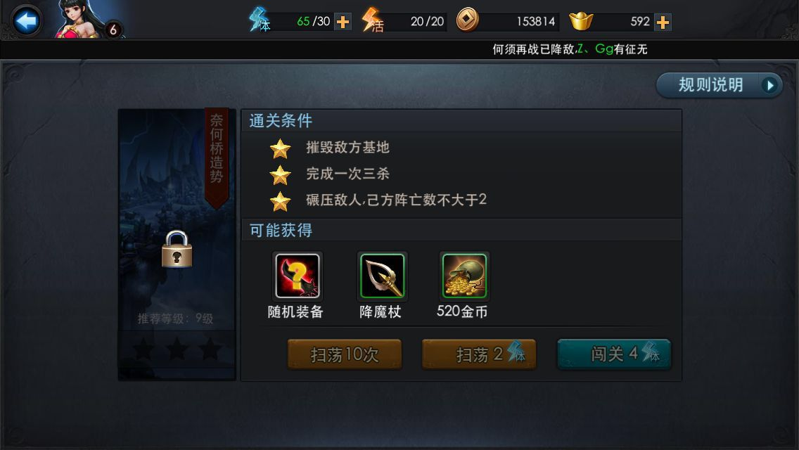

 | arpg | 3角色 | 击败Boss | 可变
 |  |  | 无英雄死亡 | 固定
 |  |  | 开启所有宝箱 | 固定
 |  |  | 摧毁敌方基地 | 固定
 |  |  | 己方防御塔未被摧毁 | 固定
 |  |  | 成功击杀大鹏 | 可变
 |  |  | 击杀至少X个怪物 | 可变
 |  |  | 通关时间☆ | 可变
 |  |  | 造成敌方团灭 | 固定
 |  |  | 摧毁N座防御塔 | 可变
 |  |  | 一定时间内击败Boss | 可变
 |  |  | 击杀精英怪 | 可变
 |  |  | 保证X的血量不少于一定百分比 | 可变

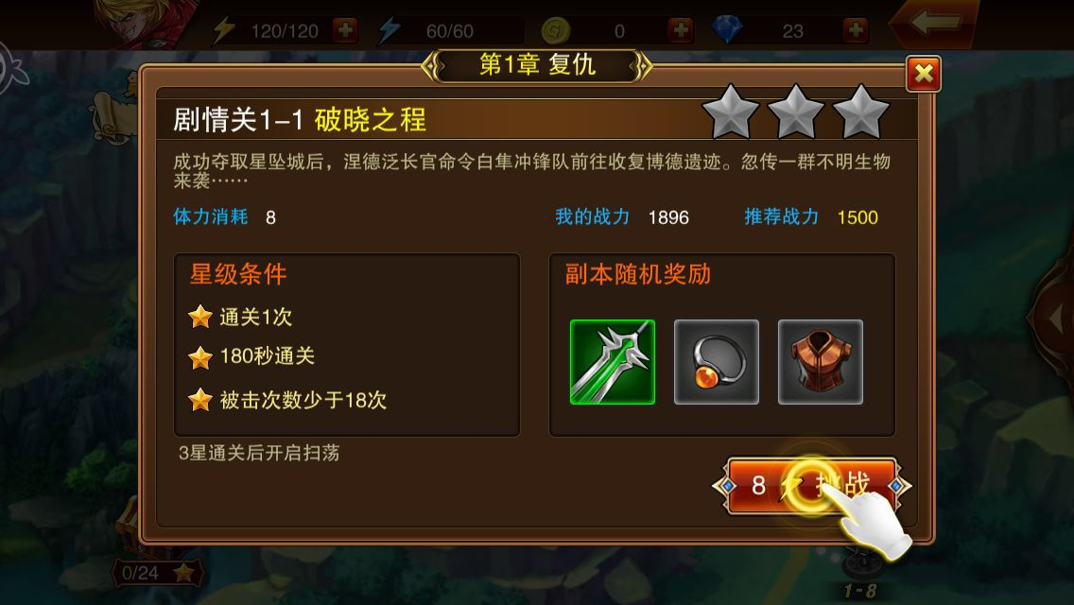
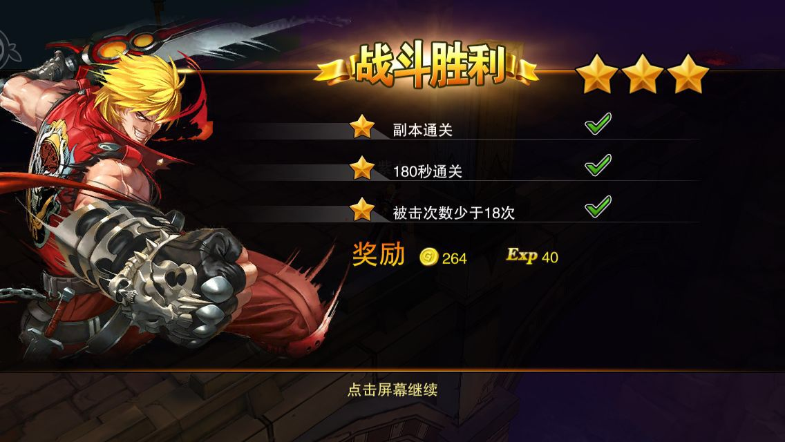
魔剑之刃
 |  |  |  |  |  |  | 通关副本获得一星
 |  |  |  |  |  |  | 固定时间内通关获得一星
 |  |  |  |  |  |  | 受击次数少于固定次数获得一星

 | arpg | 1主角 | 通关副本☆ | 固定
 |  |  | 一定时间内通关☆ | 可变
 |  |  | 受击次数少于X次☆ | 可变

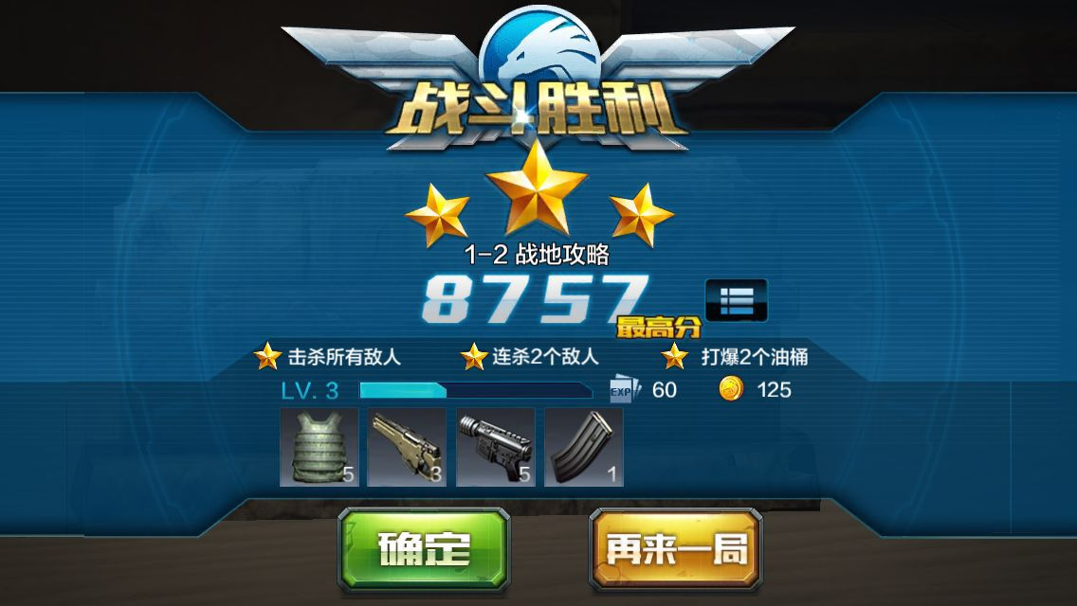


全民突击

 | fps | 1主角 | 击杀所有敌人
 |  |  | 连杀一定数量敌人
 |  |  | 摧毁一定数量目标
 |  |  | 爆头一定数量敌人
 |  |  | 一定血量通关
 |  |  | 使用固定枪支
 |  |  | 使用治疗

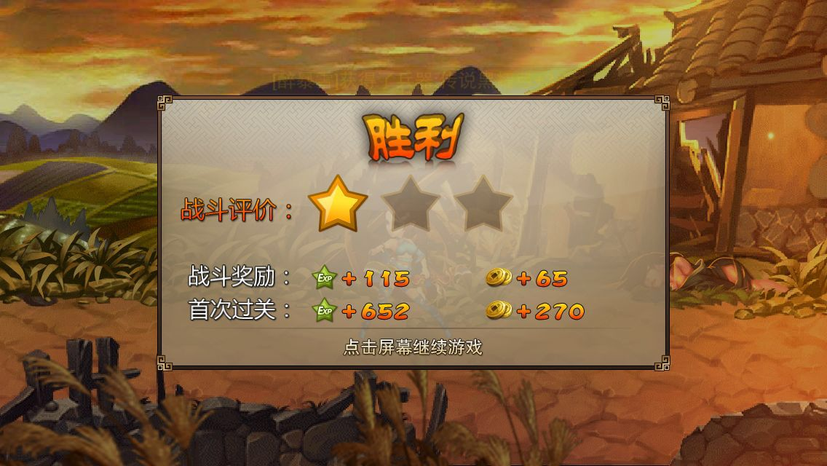
三国之刃 |  |  |  |  | 通关副本获得一星
 |  |  |  |  | 每吃一个血瓶减少一星，最多减少两星

 | 动作格斗 | 1主角 | 通关副本☆
 |  |  | 不吃血瓶☆☆

